incluir
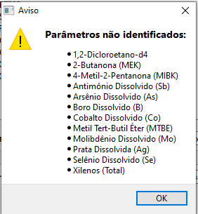
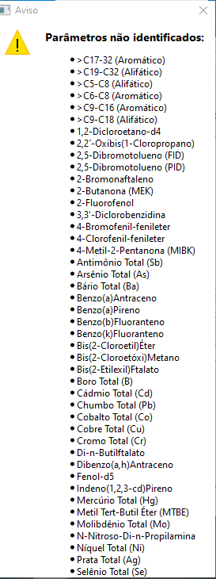

 |  | >C17-32 (Aromático) | TPH Aromático (C16-C21)
 |  | >C19-C32 (Alifático) | TPH Alifático (C21-C32)
 |  | >C5-C8 (Alifático) | TPH Alifático (C10-C12)
 |  | >C6-C8 (Aromático) | TPH Aromático (C10-C12)
 |  | >C9-C16 (Aromático) | TPH Aromático (C12-C16)
 |  | >C9-C18 (Alifático) | TPH Alifático (C12-C16)

 |  | 2-Butanona (MEK) | 2-Butanona

 |  | 3,3'-Diclorobenzidina | 3,3-Diclorobenzidina
 |  | 4-Bromofenil-fenileter | 4-Bromofenil fenil éter
 |  | 4-Metil-2-Pentanona (MIBK) | 4-metil-2-Pentanona
YAMAHA MANAUS - CEIMIC |  | Antimônio Total (Sb) | Antimônio Total
 |  | Arsênio Total (As) | Arsênio Total
 |  | Bário Total (Ba) | Bário Total
 |  | Benzo(a)Antraceno | Benzo(a)antraceno
 |  | Benzo(a)Pireno | Benzo(a)pireno
 |  | Benzo(b)Fluoranteno | Benzo(b)fluoranteno
 |  | Benzo(k)Fluoranteno | Benzo(k)fluoranteno
 |  | Bis(2-Cloroetil)Éter | Bis(2-Cloroetil)eter
 |  | Bis(2-Cloroetóxi)Metano | bis(2-Cloroetoxi)metano
 |  | Bis(2-Etilexil)Ftalato | Bis(2-etilhexil)ftalato
 |  | Boro Total (B) | Boro Total
 |  | Cádmio Total (Cd) | Cádmio Total
 |  | Chumbo Total (Pb) | Chumbo Total
 |  | Cobalto Total (Co) | Cobalto Total
 |  | Cobre Total (Cu) | Cobre Total
 |  | Cromo Total (Cr) | Cromo Total
 |  | Dibenzo(a,h)Antraceno | Dibenzo(a,h)antraceno
 |  | Di-n-Butilftalato | Di-n-butil Ftalato
 |  | Indeno(1,2,3-cd)Pireno | Indeno(1,2,3-cd)pireno

 | EMCAMP - CEIMIC

